Sheet1
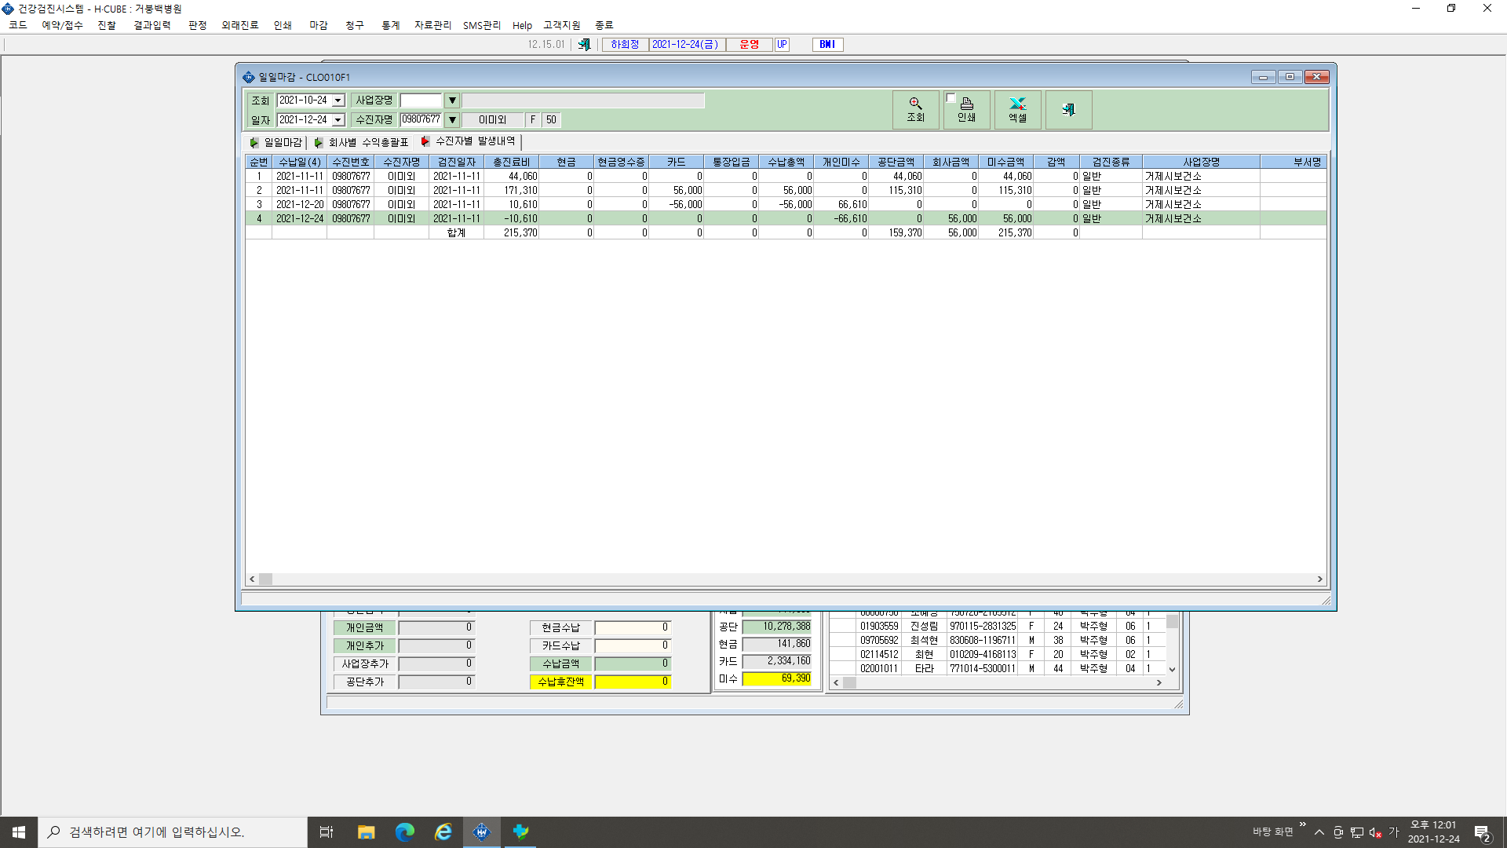

3번 줄 총진료비 : 10,610원 -> 0원, 개인미수 : 66,610원 -> 0원 , 회사금액 : 0원 -> 56,000원 수정부탁드립니다.

4번 줄 전체 삭제부탁드립니다.

